이력서
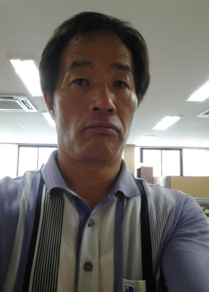 |  |  | 이 력 서
 |  |  | 성명 | 이 종 규 | 주민등록번호
 |  |  |  |  | 580606-1094517
 |  |  | 생년월일 서기 1958년 06월 06일생 (만 55세)
주 소 |  | 충북 음성군 대소면 대금로654 SK@102-302 |  |  | TEL | (070)8268-3895
및 |  |  |  |  | H.P | 010-3557-3895
연 락 처 |  |  |  |  | E-MAIL | lgyu0606@hanmail.net
가족사항
관계 | 나이 | 최종학력 |  |  | 직업 |  | 비고
배우자 | 53 | 부산진여상 졸업 |  |  | 가사
딸 | 29 | 연세대학교 법학과 졸업 |  |  | 나이키 해외영업 |  | 인도네시아 주재
아들 | 27 | 인제대학교 국제금융학과 졸업 |  |  | (주)조인 영업 |  | 용인
이력 및 경력내용
년 월 일 |  |  | 학력 및 경력사항 |  |  |  | 비고
1977 | 2 | 25 | 부산 경남공업고등학교 화공과 졸업 |  |  |  | 화학분석기능사
1977 | 4 | 25 | 제일제당 김포공장 정제과 입사 |  |  |  | 공채
1988 | 8 |  | CJ인도네시아 프로젝트 참여(공장설계 및 시운전,교육) |  |  |  | 해외기술1호
1990 | 2 |  | 인도네시아 주재원 부임(가족동반)
1992 | 4 |  | 귀국신청(모친사고사) 제일제당 장림공장(물류,원료구매)
1995 | 5 |  | 매입상품팀전배(부산주재) : OEM제품 관리
1997 | 2 |  | 제일제당㈜ F.S전배 경인지역 학교급식개발팀 |  |  |  | 과장승진
2000 | 2 |  | 제일제당㈜ F.S 부산,경남지역 지점장 부임 |  |  |  | 지점장승진
2003 | 1 |  | 제일제당㈜ 퇴직 뚜레쥬르운영(부상장림)
2004 | 3 |  | 동양종합식품㈜ 합천공장장(당면,햄류)
2004 | 7 |  | 대정농산주식회사 공장장(CJ 냉면,건면) |  |  |  | 48개월 근무
2008 | 7 |  | 해진물산주식회사 공장장 (곡류가공 & 즉석섭취류)
2013 | 9 |  | 해진물산주식회사 퇴직 |  |  |  | 62개월 근무

상기 기술된 내용과 틀림 없슴을 확인합니다.
 |  |  |  |  |  | 2013. 11. 14
 |  |  |  |  |  | 이 종 규 (인)

